SSHR_연장휴일근무신청조회
(SSHR)시간외근로 신청/조회

조회일자가 속한 주

 | 연장H | 심야H | 휴게H | 총 연장H | 주 누적H
 | 2 | 2

1. 조회화면: 디폴트 검색조건은 주 단위(진행중&결재완료 건에 한해 "주 누적H" 표기)

2. 신청화면: 개인이 원하는 기간 또는 일자를 선택해서 신청
- 누적시간을 세분화(연장/심야 등) 하기 위해서는 결재완료 후 배치가 실행되어야 함. 따라서 실시간 누적 시간을 보여주기 위해서는 단순 총합 필드(”주 누적H”)로만 처리 가능

3. 전자결재 화면
- 누적시간은 신청일자가 해당되는 주에 입력된 연장휴일근무 시간의 합계이며, 결재상태가 저장중이 아닌 상신 이후의 문서(결재진행중/결재완료)에 대해서만 집계한다.
- 신청날짜가 속한 주의 누적시간을 각 행마다 표시
(같은 주에 여러 건을 입력할 경우 행마다 나오는 누적시간이 다름, 여러 주의 시간외근로를 함께 신청할 경우에도 행마다 누적시간이 다르므로 알아보기 힘든 부분이 있음)

*기타 : 출장 기간 내에도 연장근로 신청 가능하도록 로직 변경

PSFT_근태담당자메뉴개선
1. 일근태마감
- 사용자가 등록한 연장/휴일 근무 신청 내역의 전자결재가 완료가 된 경우, 조회는 할 수 있게 하고 일마감은 현재와 동일한 프로세스로 가져감(자동 진행X, 의사결정 완료)


 |  |  | 자동계산 | 수기입력(예외처리 시 사용)
 | 시작 | 종료 | 휴게시간 | 제외시간 | 고정OT | 고정OT잔여 | 평일연장 | 평일연장심야 | 휴일일반 | 휴일연장 | 휴일연장심야 | 정산대상시간 | OT사유구분 | 사유
 |  |  |  |  | 20 | 5 | 3 | 4 |  |  |  |  |  |  | 자연수?
 |  |  |  |  |  |  |  |  |  |  |  |  |  |  | 배수적용?

*용어 통일 : 신청기간 or 신청일자

2. 연장/휴일근무 예외등록(기존화면 활용)

시간외근로 현황 관리

시간외근로 현황(누적시간) 관리
1. 사용자 : (SSHR)시간외근로 신청 조회(현:연장휴일근무 신청 조회(전자결재)) 메뉴에서 '주 누적H' 필드 값으로 누적 시간 확인 가능

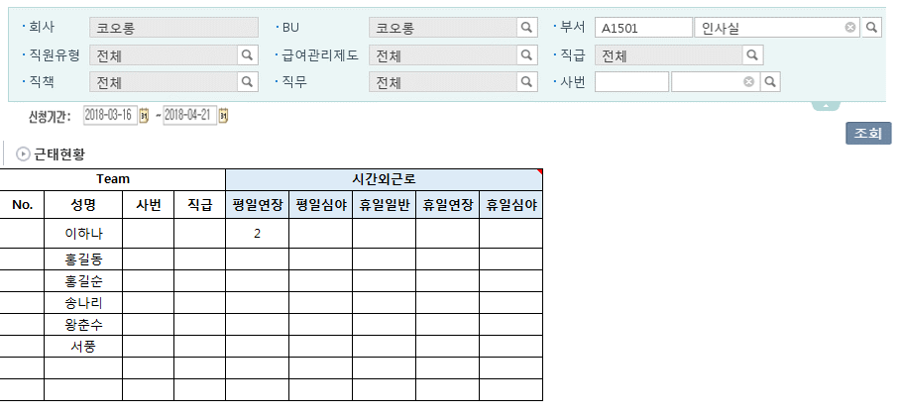
2. 관리자 : (Manager HR)근태현황 메뉴에서 누적시간 조회 가능
(조회시점 기준 전일까지의 누적데이터만 조회 가능(결재진행중+결재완료 건))

3. 담당자 : (PSFT) 시간외근로 현황 관리 메뉴에서 개인별/기간별 시간외근로 누적시간 조회 가능
(조회시점 기준 전일까지의 누적데이터만 조회 가능(결재진행중+결재완료 건))

월근태마감 화면 활용 + 아래 필드(기간 별 누적 수치)가 추가되어야 함
고정OT | 고정OT잔여 | 평일연장 | 평일연장심야 | 휴일일반 | 휴일연장 | 휴일연장심야 | 정산대상시간
20 | 5 | 3 | 4

차후 시스템 고도화 시 개발 희망 리포트

